フォーマット
〒 -
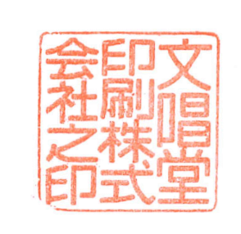
年 月 日
お客様コード
担 当 者
御中
文唱堂印刷株式会社
本 社 東京都千代田区神田佐久間町3-37
〒101-0025 TEL.03(3851)0111㈹
FAX.03(3861)1979
町屋工場 東京都荒川区町屋8-22-10
〒116-0001 TEL.03(3819)2500㈹
FAX.03(3819)2501

担 当 者
検 印

 |  |  |  |  | ■お振込先銀行 | 三菱UFJ銀行 神田駅前支店(当)2021103 みずほ銀行 上野支店(当)0103458
 |  |  |  |  |  | 三菱UFJ銀行 堀留支店(当)0301474 三井住友銀行 神田支店(当)2003693
毎度ありがとうございます。下記の通り御請求申し上げます。 |  |  |  |  | ■適格請求書登録番号 ： T3-0100-0102-8004

10％対象 |  | 消費税額(10％) | 非課税対象 | 御買上額(税抜) |  | 値引額(税抜) |  | 消 費 税 |  | 今回御買上額 |  | 今回御請求額
0 |  | 0 | 0 | 0 |  |  |  | 0 |  | 0 |  | 0

月日 | 区分 | 品 名 |  |  | 数 量 | 単位 | 単 価 |  | 金 額 |  | 消費税等 |  | 摘 要
 |  |  |  |  |  | 部 | #DIV/0! |  |  |  | 0

■ 以 下 余 白 ■

担当者
備 考

